Zetawerte
Zetawerte

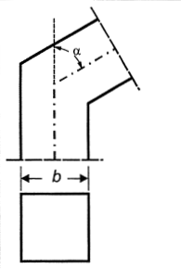
Kanal-Bogen mit Winkel |  | a/b
 | α (°) | 0.25 | 0.5 | 0.75 | 1 | 1.5 | 2 | 3 | 4 | Brechnung
 | 20 | 0.14 | 0.14 | 0.14 | 0.13 | 0.12 | 0.12 | 0.11 | 0.1 | α (°) | 20
 | 30 | 0.18 | 0.17 | 0.17 | 0.16 | 0.15 | 0.14 | 0.13 | 0.12 | a | 300
 | 45 | 0.35 | 0.34 | 0.33 | 0.32 | 0.3 | 0.29 | 0.27 | 0.25 | b | 400
 | 60 | 0.62 | 0.6 | 0.58 | 0.56 | 0.53 | 0.5 | 0.46 | 0.44 | Summe | 0.14
 | 75 | 0.89 | 0.87 | 0.84 | 0.81 | 0.77 | 0.73 | 0.67 | 0.63
 | 90 | 1.32 | 1.28 | 1.25 | 1.2 | 1.14 | 1.08 | 1 | 0.94

